상품제안서
카카오 춘식이 빨대스텐 텀블러 | 상품코드: F29329

 |  |  |  |  |  |  | 02-412-0044 | www.easy1.co.kr
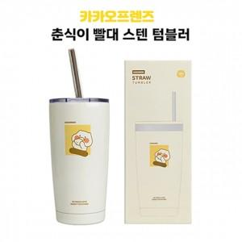

【상세/제작정보】 | 기본수량 100개 이상 인쇄시 라벨스티커 or 레이져인쇄 포함

【인쇄/포장옵션】 | 레이저, 라벨스티커 / 포장지포장

【공급단가】 | 수량 | 50~ | 100~ | 500~ | 1,000~ | 2,000~
*VAT별도 | 단가 | 20,990원 | 20,670원 | 20,180원 | 19,380원 | 18,570원

【상품 URL】 | http://www.easy1.co.kr/src/goods_detail.php?gdno=29329

